Sheet1
场景名称 | 竞技场 |  |  | 场景编号
场景类型 | PVP玩法场景 |  |  | 区域大小

场景背景 | 组织为代行者们提供的，互相竞争争夺对方信仰之力的空间。
 | 通过组织发给代行者的卡片，可以联系到其他代行者，双方同意后进入异空间
 | 在这片空间战斗，不会造成妖怪的直接死亡，但是战胜者会从战败者那里剥夺一定的信仰之力

场景布局图（顶视图）

符文屏障

站位点

书页

拼合地表

暗纹

场景描述 | 场景特色 | 异空间场景，场景战斗区域色调偏暗，利于特效表现
 | 地表 | 拼合地表 | 参考原场景，主场景是不同的方块拼合而成的一个整体浮空区域（整体区域防止怪物体型和站位动作造成的bug）
 | 主物件 | 符文屏障 | 远景，由上而下贯穿天际的一道道流动的符文组成的屏障（符文参考如尼文，用于维系空间法则）
 |  | 书页 | 主地表边缘部分，拼合砖块逐渐变成张开的书本，然后变成书页扩散到虚空中（与主场景概念对接）
 |  | 主地表暗纹 | 主地表在己方脚下和对方脚下存在相同的暗纹，当一方胜利后，那里的暗纹就会发光（用于强化胜利效果）
 |  | 漂浮物 | 在空间中可以增加一些其他的漂浮物，不宜过多
 | 氛围物件

参考图
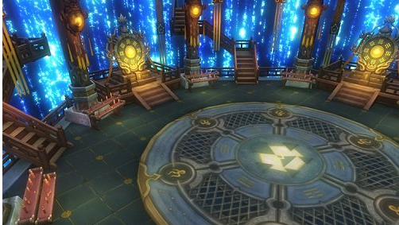

 | 参考后面符文屏障的流动层次感（两层屏障，一层向上流动，一层向下流动，速度不同）
 | 符文亮度做弱化，以不影响战斗表现为优先

